Guide
■ 工具的目录结构：

 | :pdf--
 | │ company mail config.csv | 订单公司的邮件配置文件，必须用逗号分隔，这个是一个标准的csv文件，可以用excel打开看，编辑的时候，最好用文本的编辑器，一定注意格式务必正确。
 | │ DHL_report_Tool.jar | 工具，直接双击就可以运行。
 | │ email.properties | 发送邮件服务器的配置，这个文件，只有cc的内容可以修改。暂时用的是sina的邮件服务器。并且username跟from一定要一致。
 | │ email_template.txt | 邮件的内容可以修改。
 | │ logo.png | 公司的logo，作为邮件附件发出。
 | │
 | └─yyyymmdd
 | │ *.pdf
 | └─yyyymmdd
 | │ *.pdf
 | └─yyyymmdd
 | *.pdf

■ 操作步骤：

Step1:将每次处理的pdf文件放到这个工具的日期的文件夹下，比如：F:\\pdf\\20150625下。

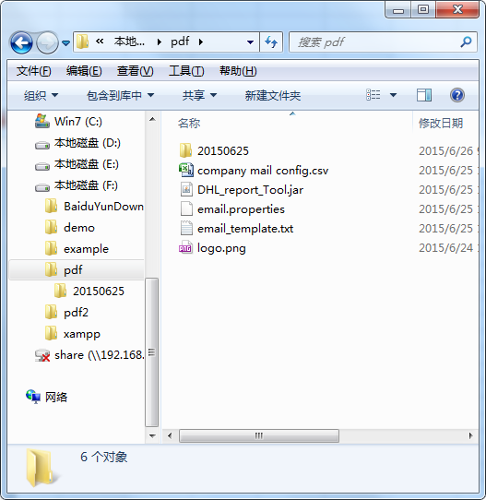

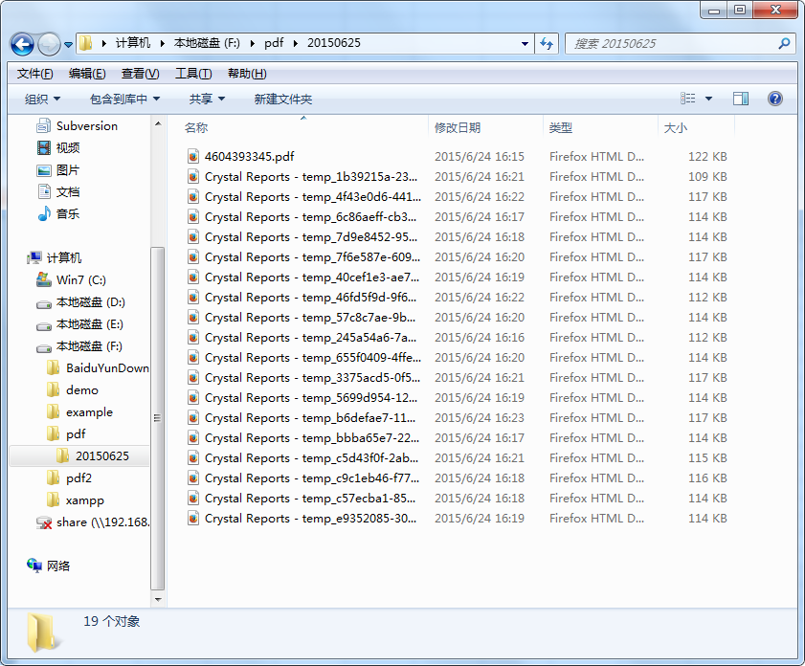

Step2: 双击DHL_report_Tool.jar这个jar文件，会弹出下面的窗口，将要处理的pdf的文件夹的路径，设定到path中。

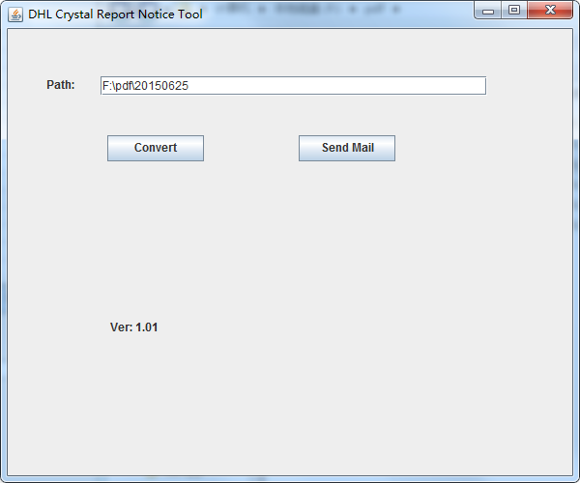

Step3: 单击convert 按钮，等待出现下面的 【Convert PDF Done】，这个过程会自动提取pdf得文件的运单号，跟公司号，并且将公司的邮件进行自动的匹配，
 | 在该日期的文件夹下生成一个叫【order info.csv】的文件，并且pdf会自动命名到一个新的pdf的文件夹。
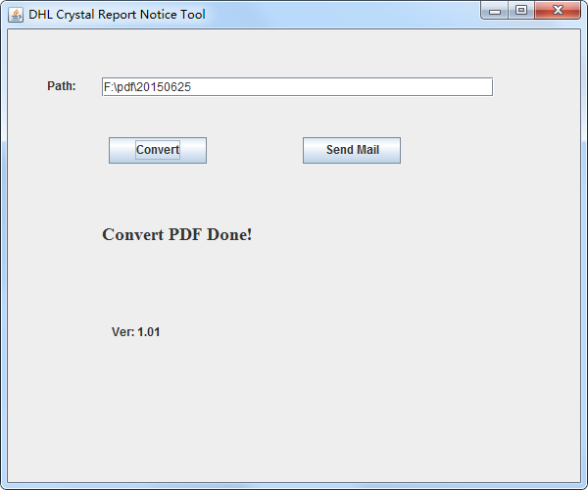

Step4: 确认【order info.csv】文件的内容，其中mail_address为空的，说明该公司没有找到匹配的mail,如果也找到了，这些公司的邮件，可以手动修改这个csv文件，将企业的邮件按照格式填入。
 | 确认一下，pdf文件夹的pdf的名字，跟pdf的数量是否正确。
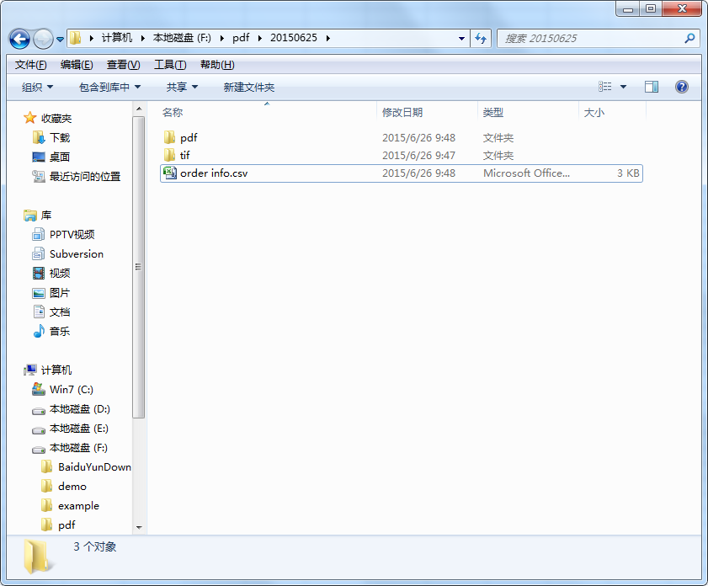

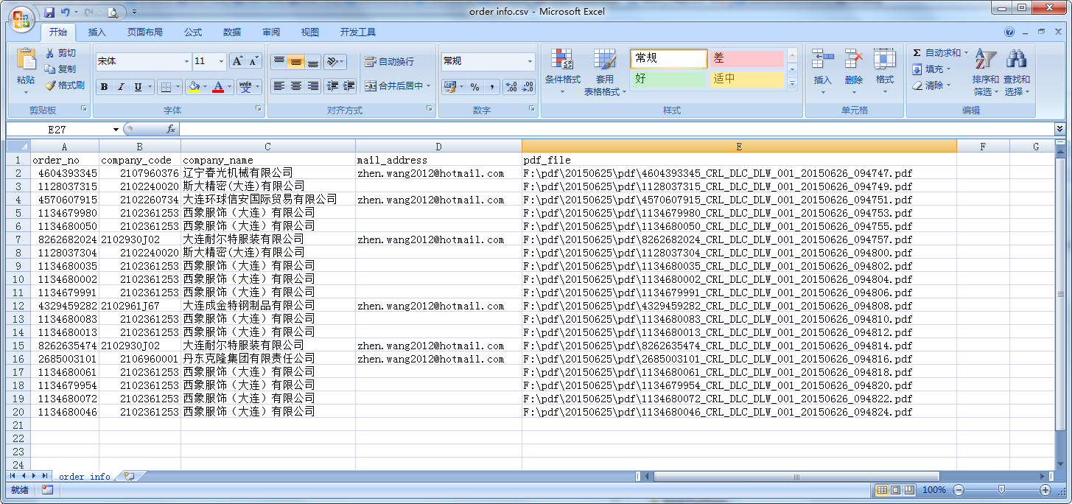

相当的公司code，邮件发送的时候，会把这两个文件一起发送出去。所以共应该发送5封邮件。

Step5: 押下 SendMail的按钮，邮件发送出去，并且会cc给 email.properties 的配置的cc的邮件地址。运行这个【send mail】会花费一定的时间，就会自动的切断。
 | 因为邮件服务器是sina的，这个是免费的，这个邮件服务器，如果一定时间发送的邮件太多，就会自动的切断邮件服务。

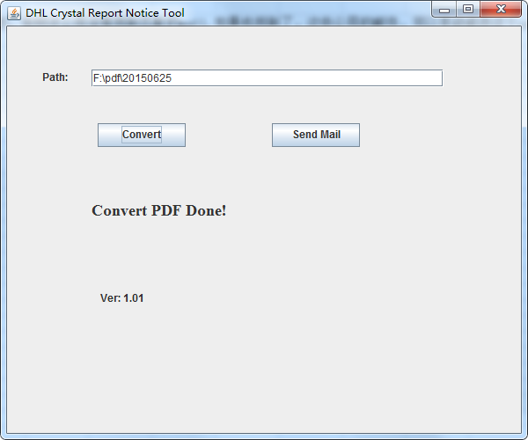

step6: 邮件发送成功，会出现 【Send mail done...】后面的count数是正常发送的邮件的数量，是以公司code为单位的，比如，下面的正常发送了5个邮件。

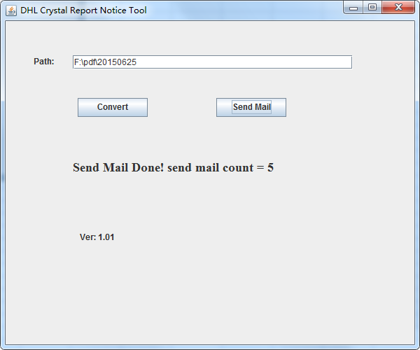

Step7: 再次确认一下 【order info.csv】文件中是否是只有 5个公司code的邮件需要发送出去。并且确认一下cc的内容邮件是否正确。

■ tif 文件的转换，可以用网上的工具，选中处理完了的pdf文件夹，利用网上的工具一起转换完即可。
http://img1sw.baidu.com/html/thirdparty/xixi/index.html?spid=20000001&sid=38976#

